Лист1
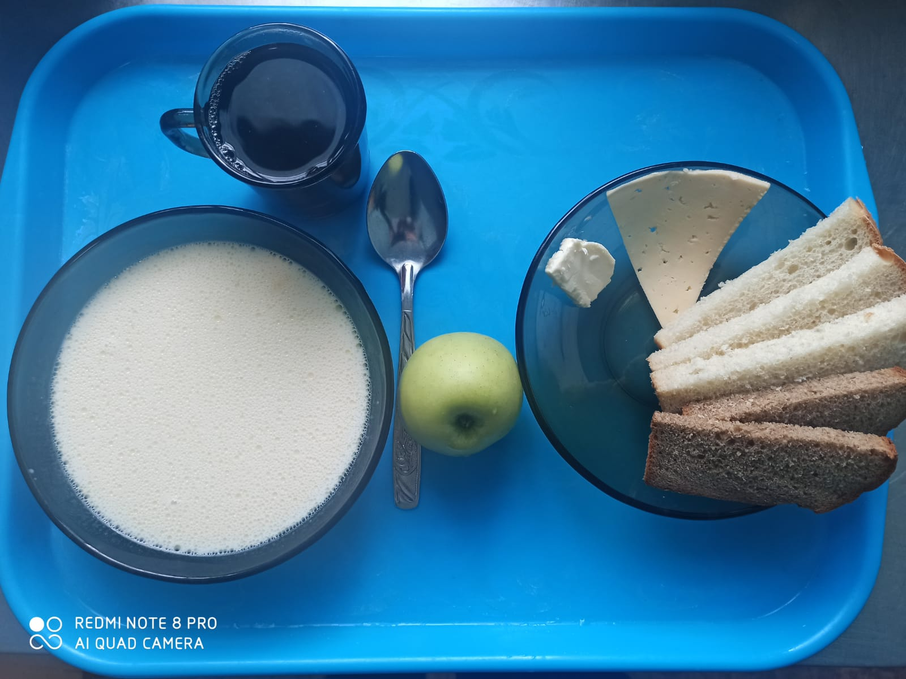
Школа | МБОУ ООШ №25 имени В.В.Буракова станицы Баракаевской |  |  | Отд./корп |  |  |  | День | 2022-01-25

Прием пищи | Раздел | № рец. | Блюдо | Выход, г | Цена | Калорийность | Белки | Жиры | Углеводы

5-9 классы | Фрукты | 112 | Яблоки свежие | 111 |  | 51.70 | 0.44 | 0.44 | 10.78
 | Гор.блюдо | 164 | Суп молочный с крупой рисовой | 250 |  | 164.25 | 5.25 | 6.37 | 20.62
 |  | 100 | Сыр порционно | 15 |  | 51.40 | 3.84 | 3.90 | 0.00
 |  | 105 | Масло порционно | 10 |  | 74.80 | 0.05 | 8.25 | 0.08
 | Хлеб | 108 | Хлеб пшеничный | 46 |  | 117.50 | 3.80 | 0.40 | 38.88
 | Хлеб | 109 | Хлеб ржаной | 22 |  | 40.02 | 1.52 | 0.28 | 11.50
 | Напиток | 493 | Чай с сахаром | 200 |  | 60.00 | 0.10 | 0.00 | 15.00
 |  |  |  |  | 34.06р. | 559.67 | 15.00 | 19.64 | 96.86
 | Горячее блюдо | 164 | Суп молочный с крупой рисовой | 250 |  | 164.25 | 5.25 | 6.37 | 20.62
сотрудники |  | 100 | Сыр порционно | 15 |  | 51.40 | 3.84 | 3.90 | 0.00
 |  | 105 | Масло порционно | 10 |  | 74.80 | 0.05 | 8.25 | 0.08
 | Хлеб | 108 | Хлеб пшеничный | 46 |  | 117.50 | 3.80 | 0.40 | 38.88
 | Хлеб | 109 | Хлеб ржаной | 22 |  | 40.02 | 1.52 | 0.28 | 11.50
 | Напиток | 493 | Чай с сахаром | 200 |  | 60.00 | 0.10 | 0.00 | 15.00
 |  |  |  |  | 27.64р. | 507.97 | 14.56 | 19.20 | 86.08

